1) Couverture
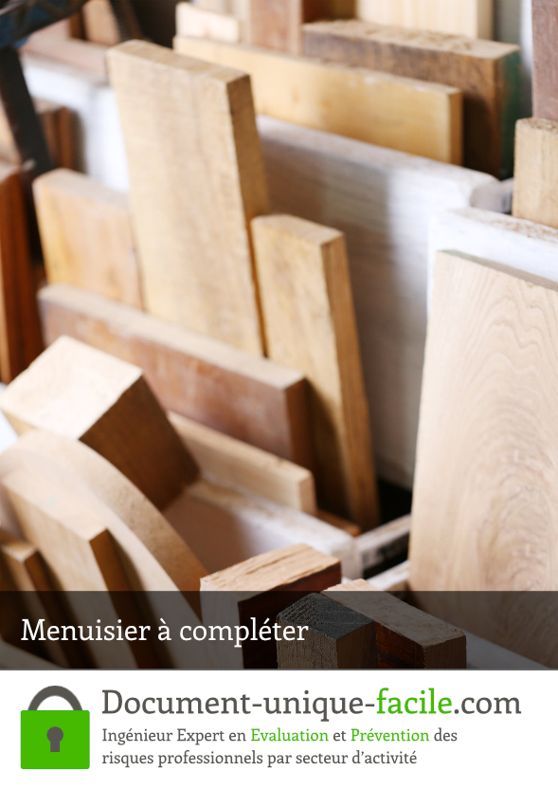

6) Document déjà complété


